AYU_DZITBALCHÉ
MAPA DE LOS RESULTADOS DE LA ELECCIÓN DE AYUNTAMIENTOS

AYUNTAMIENTO DE DZITBALCHÉ |  |  |  |  |  |  |  |  |  | Resultados con base en los resultados de los cómputos municipales de los Consejos Electorales Municipales y, en su caso, Distritales y las resoluciones de los cómputos jurisdiccionales.
VAXCAMPECHE | PT | PVEM | MOVIMIENTO CIUDADANO | MORENA | PES | RSP | FXM | CANDIDATOS/AS NO REGISTRADOS/AS | VOTOS NULOS | VOTACIÓN T. EMITIDA
58 | 2,360 | 2,595 | 4,087 | 47 | 8 | 76 | 15 | 0 | 256 | 9,502

PAN | PRI | PRD | PRI |  |  |  |  | GANADOR
2,314 | 46 |  | 166 | 131 | 2,298

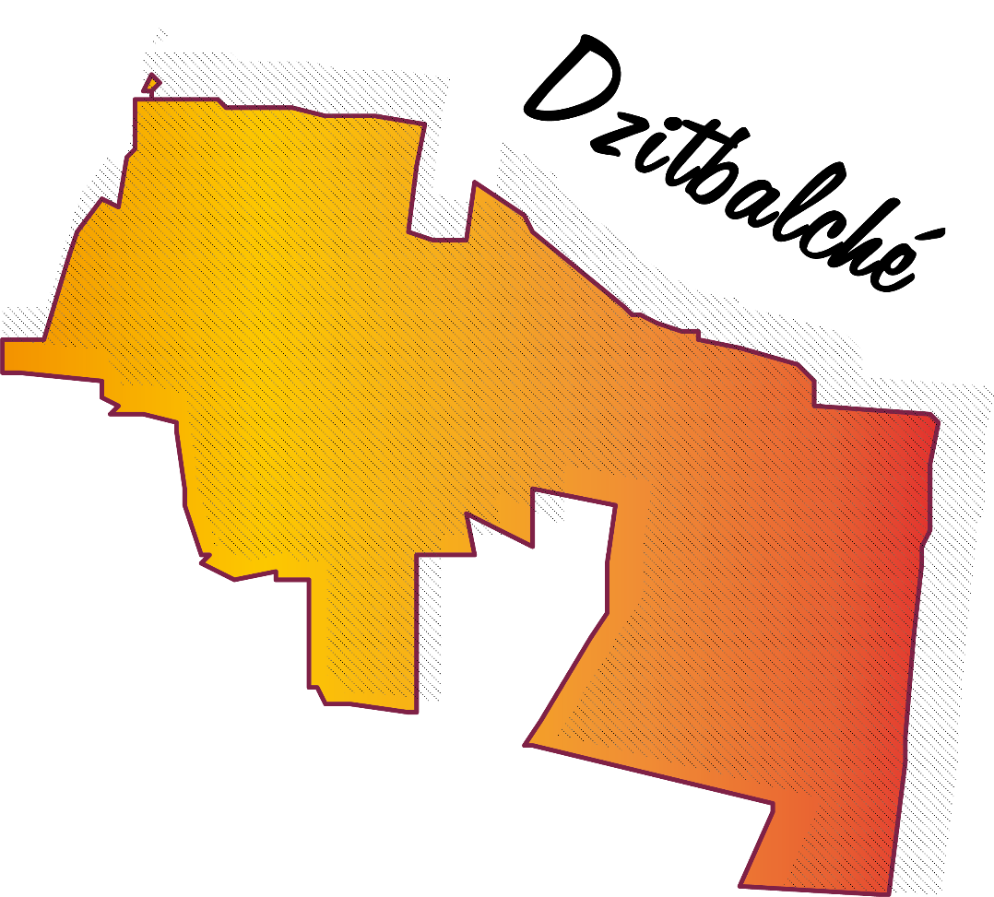
LISTA NOMINAL |  | 12,180
SECCIONES |  | 6
CASILLAS |  | 18

PARTICIPACIÓN CIUDADANA |  | 78.0131%
ABSTENCIONISMO |  | 21.9869%

